Dekningspunktanalyse
 |  |  |  |  | Bruk zoom for å tilpasse visning av regnearket

Dekningspunktanalyse
(Forutsetninger: Fast pris og proporsjonale variable kostnader)

Dekningsdiagram
Overskudd
Inndata: |  | Navn/oppgave: |  |  |  |  | Figurer/tekstbokser til bruk når du skal merke i grafen
 |  | Pris per enhet ekskl. mva: |  |  |  |  | NB! Opphev arkbeskyttelsen for å bruke figurene
 |  | Variable enhetskostnader ekskl. mva:
 |  | Faste totale kostnader per år ekskl. mva:
 |  | Produksjon/salg per år (enheter):

De inntastede dataene gir følgende nøkkeltall:
Dekningsbidrag per enhet
Dekningsbidrag totalt
Dekningsgrad
Overskudd
Sikkerhetsmargin
Dekningspunkt i kroner (nullpunktomsetning)
Dekningspunkt
Dekningspunkt i enheter (nullpunkt)
Sikkerhetsmargin i kroner
Sikkerhetsmargin i enheter
Sikkerhetsmargin i prosent
Følsomhetsanalyse
Variabel | Verdi | Kritisk verdi | Margin | Margin %
Pris
Variable kostn.
Faste kostn.
Mengde

Tabell
 | Sum | Variable | Faste | Sum totale | Deknings-
Mengde | inntekter | totale kostn. | kostnader | kostnader | bidrag | Resultat
0 | 0 | 0 | 0 | 0 | 0 | 0
0 | 0 | 0 | 0 | 0 | 0 | 0
0 | 0 | 0 | 0 | 0 | 0 | 0
0 | 0 | 0 | 0 | 0 | 0 | 0
0 | 0 | 0 | 0 | 0 | 0 | 0
0 | 0 | 0 | 0 | 0 | 0 | 0
0 | 0 | 0 | 0 | 0 | 0 | 0
0 | 0 | 0 | 0 | 0 | 0 | 0
0 | 0 | 0 | 0 | 0 | 0 | 0
0 | 0 | 0 | 0 | 0 | 0 | 0
0 | 0 | 0 | 0 | 0 | 0 | 0
0 | 0 | 0 | 0 | 0 | 0 | 0
0 | 0 | 0 | 0 | 0 | 0 | 0
0 | 0 | 0 | 0 | 0 | 0 | 0
0 | 0 | 0 | 0 | 0 | 0 | 0
0 | 0 | 0 | 0 | 0 | 0 | 0
0 | 0 | 0 | 0 | 0 | 0 | 0
0 | 0 | 0 | 0 | 0 | 0 | 0
0 | 0 | 0 | 0 | 0 | 0 | 0
0 | 0 | 0 | 0 | 0 | 0 | 0
0 | 0 | 0 | 0 | 0 | 0 | 0
0 | 0 | 0 | 0 | 0 | 0 | 0
0 | 0 | 0 | 0 | 0 | 0 | 0
0 | 0 | 0 | 0 | 0 | 0 | 0
0 | 0 | 0 | 0 | 0 | 0 | 0

 |  |  |  |  |  |  |  |  | Navn/oppgavenummer:

 |  |  |  |  |  |  |  |  | Dekningspunktanalyse

 |  |  |  |  |  |  |  |  | Tabell
 |  |  |  |  |  |  |  |  |  | Sum | Variable | Faste | Totale | Deknings-
 |  |  |  |  |  |  |  |  | Mengde | inntekt | kostnader | kostnader | kostnader | bidrag | Resultat
 |  |  |  |  |  |  |  |  | 0 | 0 | 0 | 0 | 0 | 0 | 0
 |  |  |  |  |  |  |  |  | 0 | 0 | 0 | 0 | 0 | 0 | 0
 |  |  |  |  |  |  |  |  | 0 | 0 | 0 | 0 | 0 | 0 | 0
 |  |  |  |  |  |  |  |  | 0 | 0 | 0 | 0 | 0 | 0 | 0
 |  |  |  |  |  |  |  |  | 0 | 0 | 0 | 0 | 0 | 0 | 0
 |  |  |  |  |  |  |  |  | 0 | 0 | 0 | 0 | 0 | 0 | 0
 |  |  |  |  |  |  |  |  | 0 | 0 | 0 | 0 | 0 | 0 | 0
 |  |  |  |  |  |  |  |  | 0 | 0 | 0 | 0 | 0 | 0 | 0
 |  |  |  |  |  |  |  |  | 0 | 0 | 0 | 0 | 0 | 0 | 0
 |  |  |  |  |  |  |  |  | 0 | 0 | 0 | 0 | 0 | 0 | 0
 |  |  |  |  |  |  |  |  | 0 | 0 | 0 | 0 | 0 | 0 | 0
 |  |  |  |  |  |  |  |  | 0 | 0 | 0 | 0 | 0 | 0 | 0
 |  |  |  |  |  |  |  |  | 0 | 0 | 0 | 0 | 0 | 0 | 0
 |  |  |  |  |  |  |  |  | 0 | 0 | 0 | 0 | 0 | 0 | 0
 |  |  |  |  |  |  |  |  | 0 | 0 | 0 | 0 | 0 | 0 | 0
 |  |  |  |  |  |  |  |  | 0 | 0 | 0 | 0 | 0 | 0 | 0
 |  |  |  |  |  |  |  |  | 0 | 0 | 0 | 0 | 0 | 0 | 0
 |  |  |  |  |  |  |  |  | 0 | 0 | 0 | 0 | 0 | 0 | 0
 |  |  |  |  |  |  |  |  | 0 | 0 | 0 | 0 | 0 | 0 | 0
 |  |  |  |  |  |  |  |  | 0 | 0 | 0 | 0 | 0 | 0 | 0
 |  |  |  |  |  |  |  |  | 0 | 0 | 0 | 0 | 0 | 0 | 0
 |  |  |  |  |  |  |  |  | 0 | 0 | 0 | 0 | 0 | 0 | 0
 |  |  |  |  |  |  |  |  | 0 | 0 | 0 | 0 | 0 | 0 | 0
 |  |  |  |  |  |  |  |  | 0 | 0 | 0 | 0 | 0 | 0 | 0
 |  |  |  |  |  |  |  |  | 0 | 0 | 0 | 0 | 0 | 0 | 0

 |  |  |  |  |  |  |  | Følsomhetsanalyse |  |  |  |  | Nøkkeltall
 |  |  |  |  |  |  |  | Variabel | Verdi | Kritisk verdi | Margin | Margin % | Dekningsbidrag per enhet |  |  | 0
 |  |  |  |  |  |  |  | Pris | 0.00 | 0.00 | 0.00 |  | Dekningsbidrag totalt |  |  | 0
 |  |  |  |  |  |  |  | Variable kostn. | 0.00 | 0.00 | 0.00 |  | Dekningsgrad
 |  |  |  |  |  |  |  | Faste kostn. | 0 | 0 | 0 |  | Overskudd |  |  | 0
 |  |  |  |  |  |  |  | Mengde | 0 |  | 0 |  | Dekningspunkt i kroner (nullpunktomsetning)
 |  |  |  |  |  |  |  |  |  |  |  |  | Dekningspunkt i enheter (nullpunkt)
 |  |  |  |  |  |  |  |  |  |  |  |  | Sikkerhetsmargin i kroner |  |  | 0
 |  |  |  |  |  |  |  |  |  |  |  |  | Sikkerhetsmargin i enheter
 |  |  |  |  |  |  |  |  |  |  |  |  | Sikkerhetsmargin i prosent
Dekningsdiagram

Hjelp
Hjelp til modellen Dekningspunkt

Registrering av inndata

BOASSON AS ønsker å importere Segway for videresalg til butikker i Norge. Salgspris uten mva. antas å bli kr 40 000. Innkjøpskostnaden med toll og avgifter er for tiden kr 30 000. De faste kostnadene forbundet med import og salg antas å bli kr 800 000. Bedriften regner med å få solgt 150 enheter.
For å vise funksjonene, tar jeg utgangspunkt i eksamen i Økonomi og ledelse V2014. Eksamensoppgaven oppga følgende tall:

 | Inndatafelt

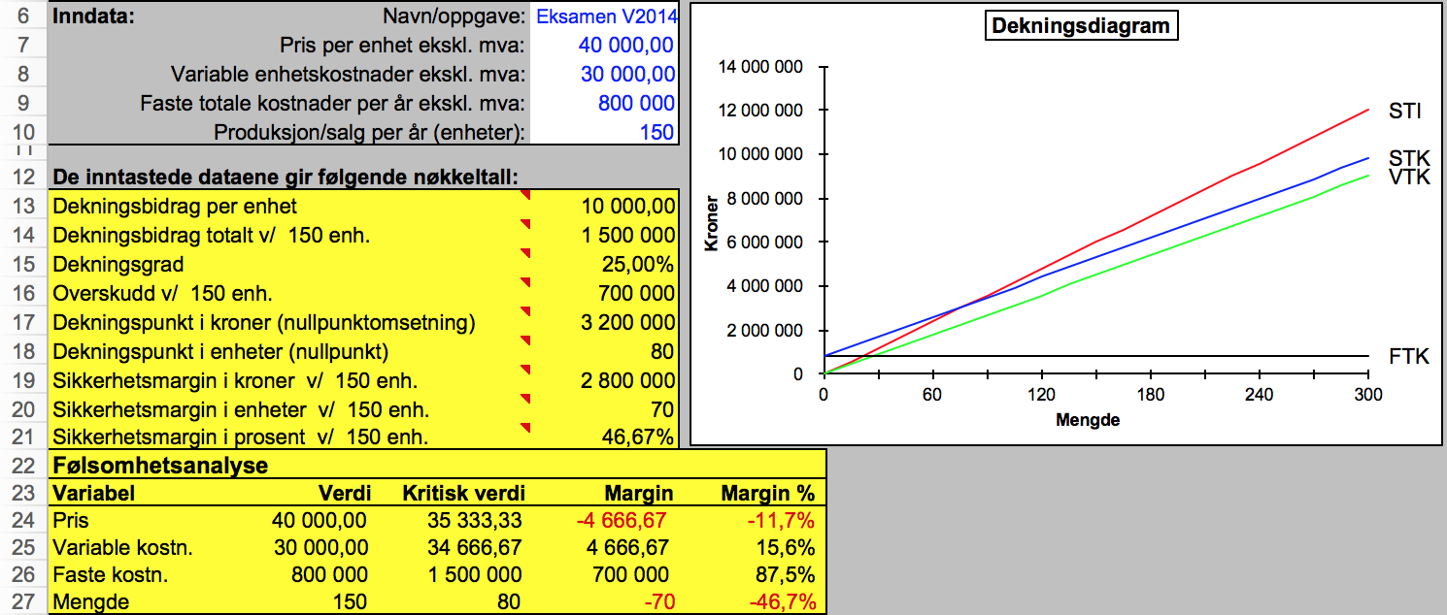
 |  | Diagram

 |  |  | Verktøy til å merke i grafen

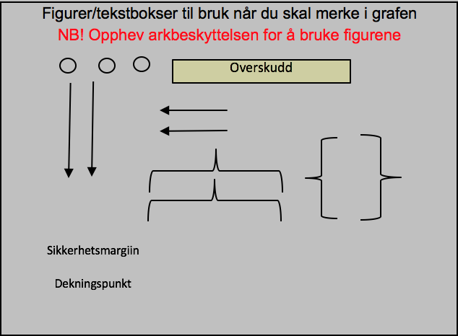

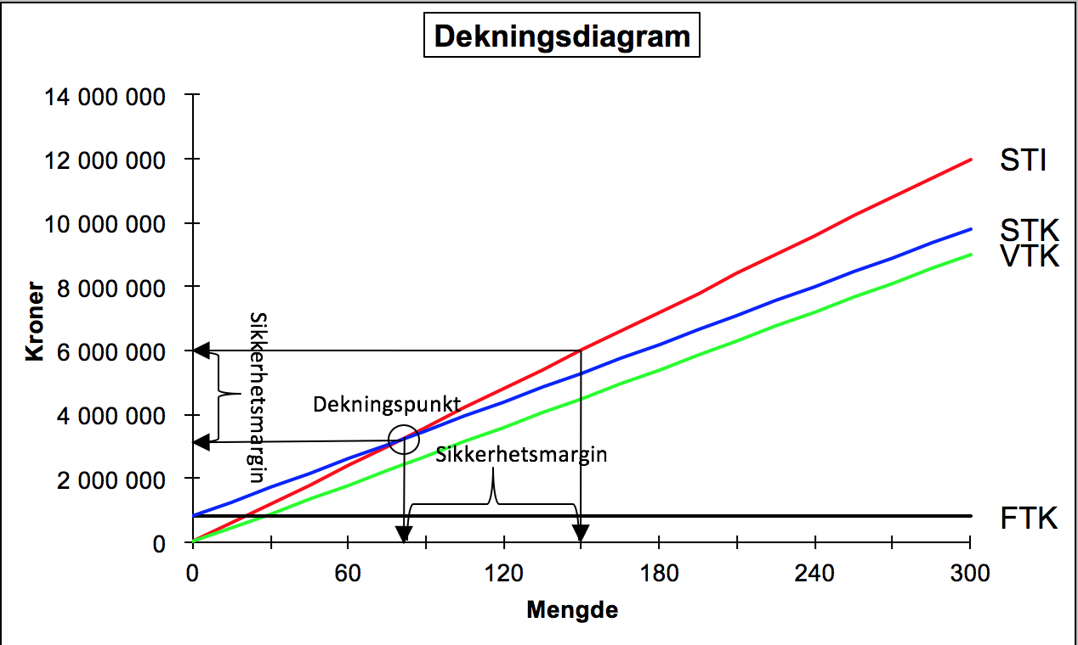
 | Utdatafelt

Modellen beregner aktuelle nøkkeltall, tegner et dekningspunktdiagram og beregner kritiske verdier til inndataene. Til høyre vises et bilde der aktuelle punkt er merket av i diagrammet ved hjelp av verktøyet.

